核对目标价
序 | QAD编码 | 总成名称 | 图片 | 名称 | 数量 | 材质 | 下料尺寸 |  |  | 重量 |  |  | 未税单价 |  | 材料费 | 加工成本 |  |  |  |  |  | 系数 | 未税价
号 |  |  |  |  |  |  | 长mm | 宽mm | 厚mm | 毛重 | 净重 | 废铁 | 材料 | 废铁 |  | 工序 | 吨位 | 工序数 | 工序费 | 出件数 | 合计
1 | SHT0012102 | M4前升降手柄焊接总成 |  | SHT0012104 M4前升降手柄2 | 1 | SPFH590 | 124 | 79 | 2 | 0.153 | 0.040 | 0.113 | 5.83 | 2.60 | 0.60 | 落料 | 100T | 1 | 0.07 | 1 | 0.07 | 112% | 1.7004
 |  |  |  |  |  |  |  |  |  |  |  |  |  |  |  | 成型 | 63T | 1 | 0.04 | 1 | 0.04
 |  |  |  |  |  |  |  |  |  |  |  |  |  |  |  | 成型 | 63T | 1 | 0.04 | 1 | 0.04
 |  |  |  |  |  |  |  |  |  |  |  |  |  |  |  | 冲孔 | 63T | 1 | 0.04 | 1 | 0.04
 |  |  |  |  |  |  |  |  |  |  |  |  |  |  |  | 切边 | 63T | 1 | 0.04 | 1 | 0.04 |  |  | 新增，有毛刺需要去除
 |  |  |  | SHT0012103 M4前升降手柄1 | 1 | SPFH590 | 73 | 84 | 2 | 0.096 | 0.030 | 0.043 | 5.83 | 2.60 | 0.31 | 落料 | 100T | 1 | 0.07 | 1 | 0.07
 |  |  |  |  |  |  |  |  |  |  |  |  |  |  |  | 成型 | 63T | 1 | 0.04 | 1 | 0.04
 |  |  |  |  |  |  |  |  |  |  |  |  |  |  |  | 成型 | 63T | 1 | 0.04 | 1 | 0.04
 |  |  |  |  |  |  |  |  |  |  |  |  |  |  |  | 冲孔 | 63T | 1 | 0.04 | 1 | 0.04
 |  |  |  |  |  |  |  |  |  |  |  |  |  |  |  | 切边 | 63T | 1 | 0.04 | 1 | 0.04 |  |  | 新增，有毛刺需要去除
 |  |  |  |  |  |  |  |  |  |  |  |  |  |  |  | 焊接 |  | 3 | 0.05 | 1 | 0.15
 |  |  |  | 材料费合计： |  |  |  |  |  |  |  |  |  |  | 0.91 | 加工成本合计： |  |  |  |  | 0.61
2 | SHT0012098 | M4后升降手柄焊接总成 |  | SHT0012099 M4后升降手柄1 | 1 | SPFH590 | 100 | 77 | 2 | 0.121 | 0.039 | 0.082 | 5.83 | 2.60 | 0.49 | 落料 | 100T | 1 | 0.07 | 1 | 0.07 | 112% | 1.5481
 |  |  |  |  |  |  |  |  |  |  |  |  |  |  |  | 成型 | 63T | 1 | 0.04 | 1 | 0.04
 |  |  |  |  |  |  |  |  |  |  |  |  |  |  |  | 成型 | 63T | 1 | 0.04 | 1 | 0.04
 |  |  |  |  |  |  |  |  |  |  |  |  |  |  |  | 冲孔 | 63T | 1 | 0.04 | 1 | 0.04
 |  |  |  |  |  |  |  |  |  |  |  |  |  |  |  | 切边 | 63T | 1 | 0.04 | 1 | 0.04 |  |  | 新增，有毛刺需要去除
 |  |  |  | SHT0012100 M4后升降手柄2 | 1 | SPFH590 | 70 | 46 | 2 | 0.060 | 0.022 | 0.028 | 5.83 | 2.60 | 0.28 | 落料 | 100T | 1 | 0.07 | 1 | 0.07
 |  |  |  |  |  |  |  |  |  |  |  |  |  |  |  | 成型 | 63T | 1 | 0.04 | 1 | 0.04
 |  |  |  |  |  |  |  |  |  |  |  |  |  |  |  | 成型 | 63T | 1 | 0.04 | 1 | 0.04
 |  |  |  |  |  |  |  |  |  |  |  |  |  |  |  | 冲孔 | 63T | 1 | 0.04 | 1 | 0.04
 |  |  |  |  |  |  |  |  |  |  |  |  |  |  |  | 切边 | 63T | 1 | 0.04 | 1 | 0.04 |  |  | 新增，有毛刺需要去除
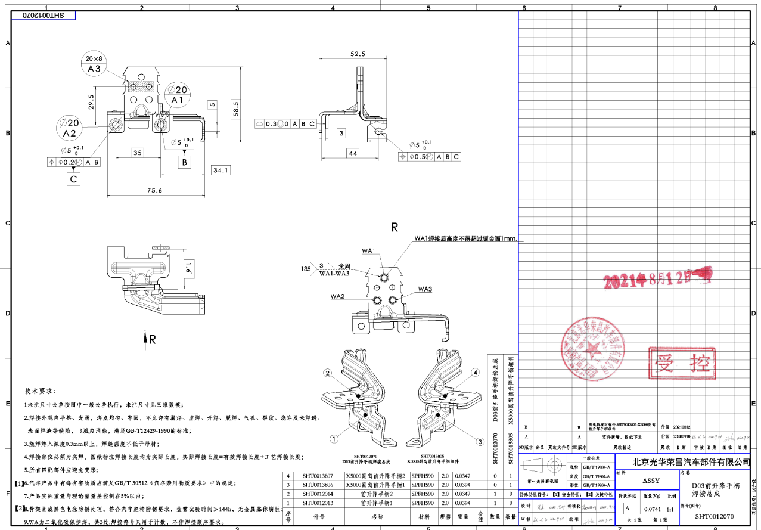
 |  |  |  |  |  |  |  |  |  |  |  |  |  |  |  | 焊接 |  | 3 | 0.05 | 1 | 0.15
 |  |  |  | 材料费合计： |  |  |  |  |  |  |  |  |  |  | 0.77 | 加工成本合计： |  |  |  |  | 0.61
3 | SHT0012070 | D03前升降手柄焊接总成 |  | SHT0012013 前升降手柄1 | 1 | SPFH590 | 85 | 58 | 2 | 0.078 | 0.037 | 0.043 | 5.83 | 2.60 | 0.35 | 落料 | 100T | 1 | 0.07 | 1 | 0.07 | 112% | 1.4806
 |  |  |  |  |  |  |  |  |  |  |  |  |  |  |  | 成型 | 63T | 1 | 0.04 | 1 | 0.04
 |  |  |  |  |  |  |  |  |  |  |  |  |  |  |  | 成型 | 63T | 1 | 0.04 | 1 | 0.04
 |  |  |  |  |  |  |  |  |  |  |  |  |  |  |  | 切边 | 63T | 1 | 0.04 | 1 | 0.04 |  |  | 新增，有毛刺需要去除
 |  |  |  | SHT0012014 前升降手柄2 |  | SPFH590 | 91 | 70 | 2 | 0.100 | 0.032 | 0.068 | 5.83 | 2.60 | 0.41 | 落料 | 100T | 1 | 0.07 | 1 | 0.07
 |  |  |  |  |  |  |  |  |  |  |  |  |  |  |  | 成型 | 63T | 1 | 0.04 | 1 | 0.04
 |  |  |  |  |  |  |  |  |  |  |  |  |  |  |  | 成型 | 63T | 1 | 0.04 | 1 | 0.04
 |  |  |  |  |  |  |  |  |  |  |  |  |  |  |  | 冲孔 | 63T | 1 | 0.04 | 1 | 0.04
 |  |  |  |  |  |  |  |  |  |  |  |  |  |  |  | 切边 | 63T | 1 | 0.04 | 1 | 0.04 |  |  | 新增，有毛刺需要去除
 |  |  |  |  |  |  |  |  |  |  |  |  |  |  |  | 焊接 |  | 3 | 0.05 | 1 | 0.15
 |  |  |  | 材料费合计： |  |  |  |  |  |  |  |  |  |  | 0.75 | 加工成本合计： |  |  |  |  | 0.57
4 | SHT0012072 | D03后升降手柄焊接总成 |  | SHT0012015 后升降手柄1 | 1 | SPFH590 | 70 | 53 | 2 | 0.059 | 0.024 | 0.035 | 5.83 | 2.60 | 0.26 | 落料 | 100T | 1 | 0.07 | 1 | 0.07 | 112% | 1.4818
 |  |  |  |  |  |  |  |  |  |  |  |  |  |  |  | 成型 | 63T | 1 | 0.04 | 1 | 0.04
 |  |  |  |  |  |  |  |  |  |  |  |  |  |  |  | 成型 | 63T | 1 | 0.04 | 1 | 0.04
 |  |  |  |  |  |  |  |  |  |  |  |  |  |  |  | 切边 | 63T | 1 | 0.04 | 1 | 0.04 |  |  | 新增，有毛刺需要去除
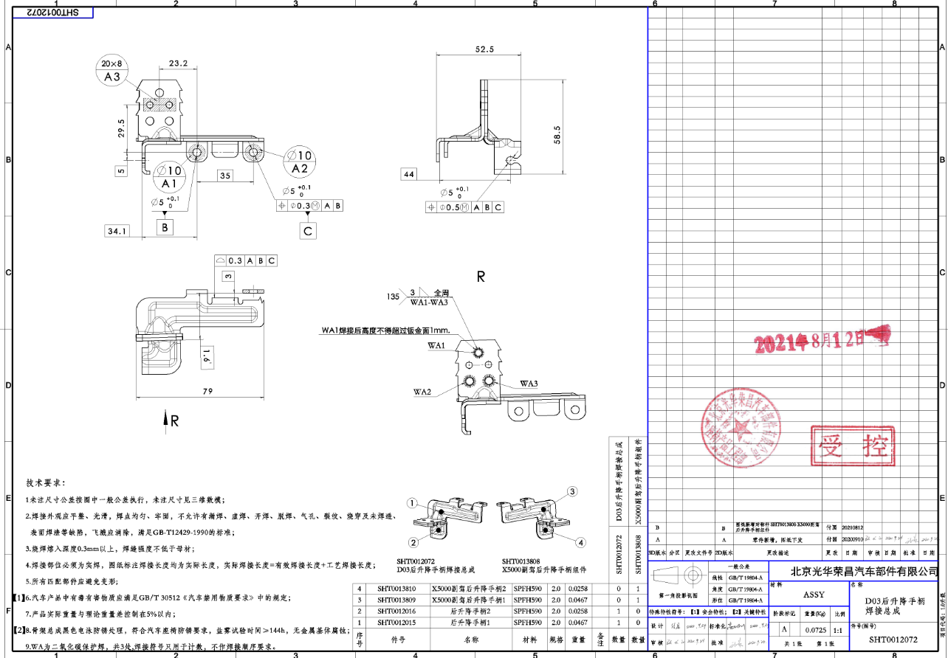
 |  |  |  | SHT0012016 后升降手柄2 | 1 | SPFH590 | 89 | 82 | 2 | 0.115 | 0.043 | 0.072 | 5.83 | 2.60 | 0.49 | 落料 | 100T | 1 | 0.07 | 1 | 0.07
 |  |  |  |  |  |  |  |  |  |  |  |  |  |  |  | 成型 | 63T | 1 | 0.04 | 1 | 0.04
 |  |  |  |  |  |  |  |  |  |  |  |  |  |  |  | 成型 | 63T | 1 | 0.04 | 1 | 0.04
 |  |  |  |  |  |  |  |  |  |  |  |  |  |  |  | 冲孔 | 63T | 1 | 0.04 | 1 | 0.04
 |  |  |  |  |  |  |  |  |  |  |  |  |  |  |  | 切边 | 63T | 1 | 0.04 | 1 | 0.04 |  |  | 新增，有毛刺需要去除
 |  |  |  |  |  |  |  |  |  |  |  |  |  |  |  | 焊接 |  | 3 | 0.05 | 1 | 0.15
 |  |  |  | 材料费合计： |  |  |  |  |  |  |  |  |  |  | 0.75 | 加工成本合计： |  |  |  |  | 0.57
5 | SHT0013805 | X5000副驾前升降手柄组件 |  | SHT0013806 X5000副驾前升降手柄1 | 1 | SPFH590 | 85 | 58 | 2 | 0.078 | 0.037 | 0.043 | 5.83 | 2.60 | 0.35 | 落料 | 100T | 1 | 0.07 | 1 | 0.07 | 112% | 1.4806
 |  |  |  |  |  |  |  |  |  |  |  |  |  |  |  | 成型 | 63T | 1 | 0.04 | 1 | 0.04
 |  |  |  |  |  |  |  |  |  |  |  |  |  |  |  | 成型 | 63T | 1 | 0.04 | 1 | 0.04
 |  |  |  |  |  |  |  |  |  |  |  |  |  |  |  | 切边 | 63T | 1 | 0.04 | 1 | 0.04 |  |  | 新增，有毛刺需要去除
 |  |  |  | SHT0013807 X5000副驾前升降手柄2 |  | SPFH590 | 91 | 70 | 2 | 0.100 | 0.032 | 0.068 | 5.83 | 2.60 | 0.41 | 落料 | 100T | 1 | 0.07 | 1 | 0.07
 |  |  |  |  |  |  |  |  |  |  |  |  |  |  |  | 成型 | 63T | 1 | 0.04 | 1 | 0.04
 |  |  |  |  |  |  |  |  |  |  |  |  |  |  |  | 成型 | 63T | 1 | 0.04 | 1 | 0.04
 |  |  |  |  |  |  |  |  |  |  |  |  |  |  |  | 冲孔 | 63T | 1 | 0.04 | 1 | 0.04
 |  |  |  |  |  |  |  |  |  |  |  |  |  |  |  | 切边 | 63T | 1 | 0.04 | 1 | 0.04 |  |  | 新增，有毛刺需要去除
 |  |  |  |  |  |  |  |  |  |  |  |  |  |  |  | 焊接 |  | 3 | 0.05 | 1 | 0.15
 |  |  |  | 材料费合计： |  |  |  |  |  |  |  |  |  |  | 0.75 | 加工成本合计： |  |  |  |  | 0.57
6 | SHT0013808 | X5000副驾后升降手柄组件 |  | SHT0013809 X5000副驾后升降手柄1 | 1 | SPFH590 | 70 | 53 | 2 | 0.059 | 0.024 | 0.035 | 5.83 | 2.60 | 0.26 | 落料 | 100T | 1 | 0.07 | 1 | 0.07 | 112% | 1.4818
 |  |  |  |  |  |  |  |  |  |  |  |  |  |  |  | 成型 | 63T | 1 | 0.04 | 1 | 0.04
 |  |  |  |  |  |  |  |  |  |  |  |  |  |  |  | 成型 | 63T | 1 | 0.04 | 1 | 0.04
 |  |  |  |  |  |  |  |  |  |  |  |  |  |  |  | 切边 | 63T | 1 | 0.04 | 1 | 0.04 |  |  | 新增，有毛刺需要去除
 |  |  |  | SHT0013810 X5000副驾后升降手柄2 | 1 | SPFH590 | 89 | 82 | 2 | 0.115 | 0.043 | 0.072 | 5.83 | 2.60 | 0.49 | 落料 | 100T | 1 | 0.07 | 1 | 0.07
 |  |  |  |  |  |  |  |  |  |  |  |  |  |  |  | 成型 | 63T | 1 | 0.04 | 1 | 0.04
 |  |  |  |  |  |  |  |  |  |  |  |  |  |  |  | 成型 | 63T | 1 | 0.04 | 1 | 0.04
 |  |  |  |  |  |  |  |  |  |  |  |  |  |  |  | 冲孔 | 63T | 1 | 0.04 | 1 | 0.04
 |  |  |  |  |  |  |  |  |  |  |  |  |  |  |  | 切边 | 63T | 1 | 0.04 | 1 | 0.04 |  |  | 新增，有毛刺需要去除
 |  |  |  |  |  |  |  |  |  |  |  |  |  |  |  | 焊接 |  | 3 | 0.05 | 1 | 0.15
 |  |  |  | 材料费合计： |  |  |  |  |  |  |  |  |  |  | 0.75 | 加工成本合计： |  |  |  |  | 0.57

